2023_05_data
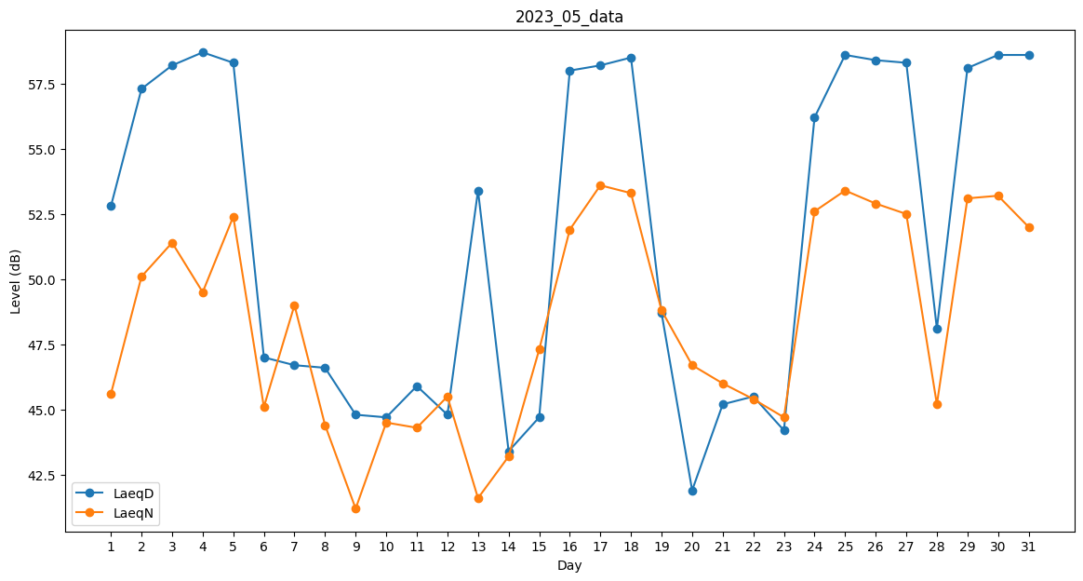
Day | LaeqD | LaeqN
1 | 52.8 | 45.6
2 | 57.3 | 50.1
3 | 58.2 | 51.4
4 | 58.7 | 49.5
5 | 58.3 | 52.4
6 | 47 | 45.1
7 | 46.7 | 49
8 | 46.6 | 44.4
9 | 44.8 | 41.2
10 | 44.7 | 44.5
11 | 45.9 | 44.3
12 | 44.8 | 45.5
13 | 53.4 | 41.6
14 | 43.4 | 43.2
15 | 44.7 | 47.3
16 | 58 | 51.9
17 | 58.2 | 53.6
18 | 58.5 | 53.3
19 | 48.7 | 48.8
20 | 41.9 | 46.7
21 | 45.2 | 46
22 | 45.5 | 45.4
23 | 44.2 | 44.7
24 | 56.2 | 52.6
25 | 58.6 | 53.4
26 | 58.4 | 52.9
27 | 58.3 | 52.5
28 | 48.1 | 45.2
29 | 58.1 | 53.1
30 | 58.6 | 53.2
31 | 58.6 | 52

